OICX1-H09A-I
 | Spare Parts Diagram / Vue explosée de pièce
8-way Cassette / Cassette 8 voies R32
9K btu Indoor / Intérieure
OICX1-H09A-I
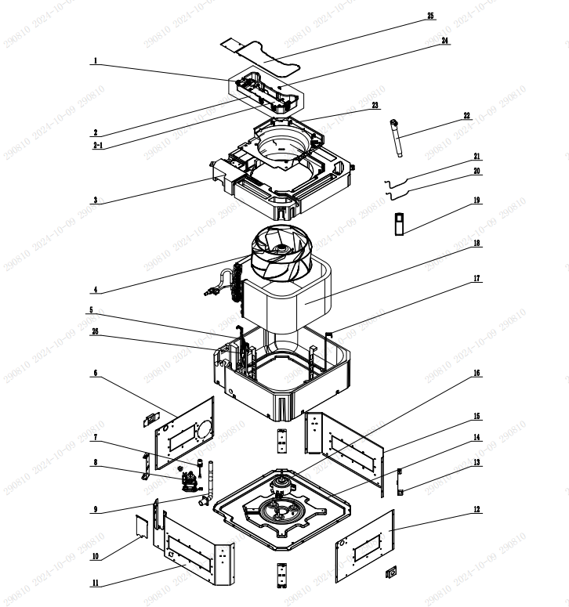

No. | Description Eng | Description Fr | Qty | Part code / Code pièce
1 | Terminal Board | Carte principale | 1 | 422000060015
2 | Electric Box Assy | Boîtier électrique assemblé | 1 | 100002082767
2.1 | Main Board | Carte principale | 1 | 300002064306
3 | Water Tray Assy | Bac à eau assemblé | 1 | 000069060065
4 | Centifugal Fan | Ventilateur centrifuge | 1 | 103003060008
5 | Shell Assy | Coque assemblé | 1 | 011633060005
7 | Liquid Level Switch | Interrupteur de niveau de liquide | 1 | 430024000005
8 | Water Pump PSB-0.024/1.2-A | Pompe à eau PSB-0.024/1.2-A | 1 | 4313800005802
9 | Drain Pipe | Tuyau de vidange | 1 | 200070060005
10 | Sealplate | Plaque d’étanchéité | 1 | 012034060119
13 | Mounting Rack Sub-Assy | Support de montage (sous-assemblé) | 1 | 017044060011
14 | Seat Board Sub-Assy | Plaque de siège (sous-assemblé) | 1 | 017080060023
16 | Brushless DC Motor | Moteur à courant continu sans balais | 1 | 150104060012
17 | Support | Support | 1 | 012060061048
18 | Evaporator Assy | Évaporateur assemblé | 1 | 011001061935
19 | Remote Controller | Télécommande | 1 | 305001060179_Y63744
20 | Temperature Sensor | Capteur de température | 1 | 390001921
21 | Room Sensor | Capteur de pièce | 1 | 39000191
22 | Drain Hose Sub-Assy | Tuyau de vidange (sous-assemblé) | 1 | 007008000001
23 | Flow Guide Loop | Boucle de guidage du flux | 1 | 200150060003
24 | Jumper | Cavalier | 1 | 4202021908
26 | Gas Sensor | Capteur de gaz | 1 | 34002406001602
 | Side Plate | Plaque latérale | 1 | 012010060176
 | Side Plate | Plaque latérale | 1 | 012010060175
 | Side Plate | Plaque latérale | 1 | 01201006017702
 | Side Plate | Plaque latérale | 1 | 01201006017703
 | Evaporator Assy | Évaporateur assemblé | 1 | 011001061936
 | Current Divider | Diviseur de courant | 1 | 035032060048
 | Block gasket | Joint de bloc | 1 | 70413008
 | Deflector fixed insert | Insert fixe de déflecteur | 1 | 01722701
 | Wire Clamp | Collier de câble | 1 | 71010003
 | Drain Hose | Tuyau de vidange | 1 | 05232046

OICX1-H24A-I
 | Spare Parts Diagram / Vue explosée de pièce
8-way Cassette / Cassette 8 voies R32
24K btu Indoor / Intérieure
OICX1-H24A-I
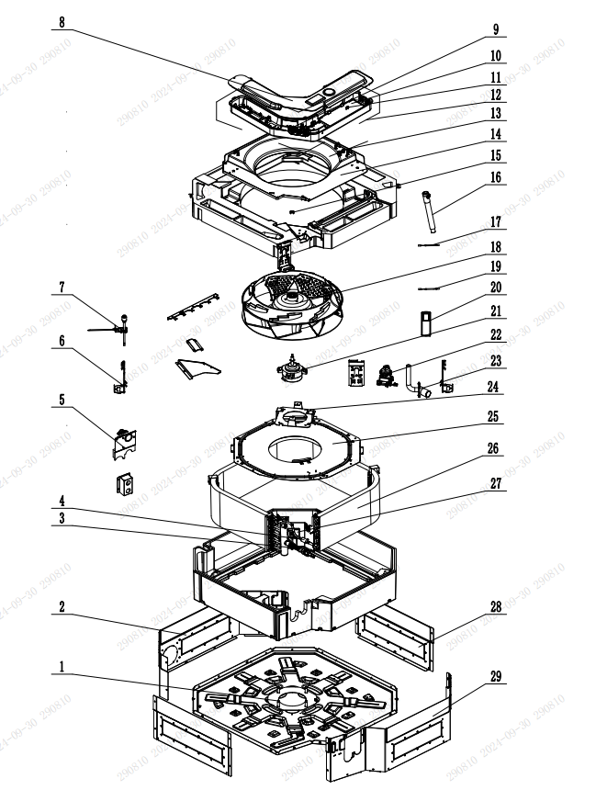

No. | Description Eng | Description Fr | Qty | Part code / Code pièce
1 | Seat Board Sub-Assy | Plaque de siège (sous-assemblé) | 1 | 02229400011
2 | Side Plate 1 | Plaque latérale 1 | 1 | 01319400049
3 | Corrugated Pipe | Tuyau ondulé | 1 | 05029434
4 | Strainer | Filtre | 1 | 07213050
5 | Seal plate | Plaque d’étanchéité | 1 | 0149940000202
6 | Body Installing Plate | Plaque de montage du corps | 4 | 01332701
7 | Liquid Level Switch Sub-assy | Interrupteur de niveau de liquide (sous-assemblé) | 1 | 45018000029
8 | Electric Box Cover | Couvercle du boîtier électrique | 1 | 01429400016
9 | Terminal Board | Carte terminale | 1 | 42000100000207
10 | Main Board | Carte principale | 1 | 300002064325
11 | Jumper | Cavalier | 1 | 4202021910
12 | Electric Box Assy | Boîtier électrique (assemblé) | 1 | 100002082759
13 | Sensor Sheath | Gaine de capteur | 1 | 42032703
14 | Diversion Circle | Anneau de déviation | 1 | 26909400067
15 | Fan Fixer | Fixation du ventilateur | 1 | 10312701
16 | Drain Hose Sub-Assy | Tuyau de vidange (sous-assemblé) | 1 | 05232702
17 | Temperature Sensor | Capteur de température | 1 | 39000286
18 | Centrifugal Fan | Ventilateur centrifuge | 1 | 10429400004
19 | Temperature Sensor | Capteur de température | 1 | 390000453
20 | Remote Controller | Télécommande | 1 | 305001060179_Y63744
21 | Brushless DC Motor | Moteur à courant continu sans balais | 1 | 1570410000702
22 | Water Pump | Pompe à eau | 1 | 43138000058
23 | Drainage Pipe Sub-assy | Tuyauterie de drainage (sous-assemblé) | 1 | 26909400055
24 | Motor Support Sub-Assy | Support de moteur (sous-assemblé) | 1 | 017012060050P
25 | Mounting Plate | Plaque de montage | 1 | 01329400011
26 | Evaporator Assy | Évaporateur (assemblé) | 1 | 011001000254
27 | Gas Sensor | Capteur de gaz | 1 | 34002406001602
28 | Side Plate 3 | Plaque latérale 3 | 2 | 01319400051
29 | Side Plate 2 | Plaque latérale 2 | 1 | 01319400050
 | Rear Case assy | Boîtier arrière (assemblé) | 1 | 01519400003
 | Deflector fixed insert | Insert fixe de déflecteur | 8 | 01722701
 | Drainage Joint | Raccord de drainage | 1 | 06132800003
 | Liquid Level Switch | Interrupteur de niveau de liquide | 1 | 4502021601
 | Deflector fixed insert | Insert fixe de déflecteur | 1 | 01722701
 | Wire Clamp | Collier de câble | 1 | 71010003
 | Packaging Foam | Mousse d’emballage | 1 | 52069403
 | Drain Hose | Tuyau de vidange | 1 | 05232044

